Sheet1
프로젝트 계획서

1. SAP HANA CLOUD 도입 배경 ( As-Is To-Be )
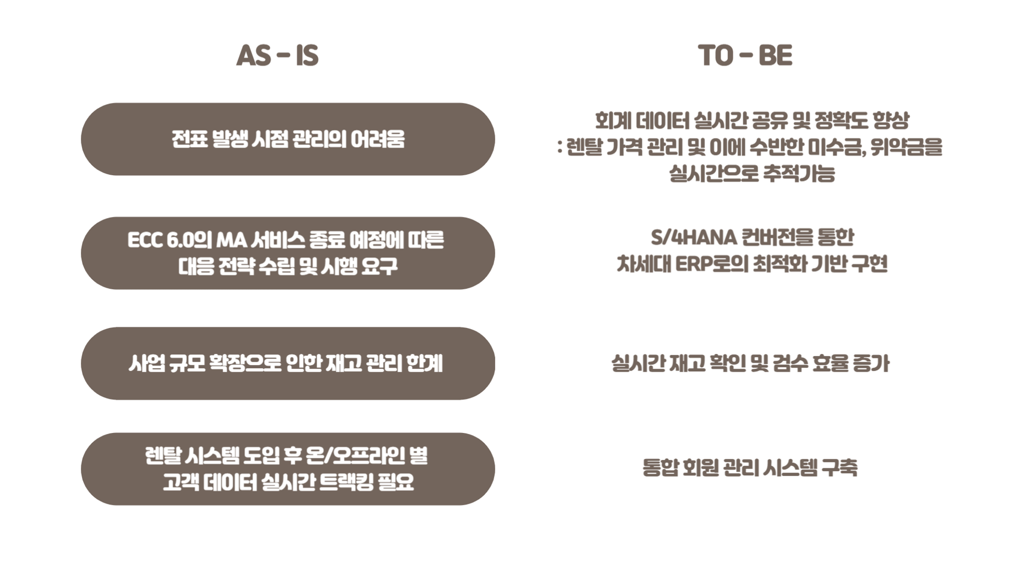

 | 〮

2. SAP HANA CLOUD 도입 배경

